分析报告
数据有效性分析报告

1、样本总体分布情况

统计详情 |  | 好样本数 |  |  | 坏样本数 |  |  | 坏样本率
数据集 | 样本总数 | MOB1@7 | MOB1@3 | MOB1@0 | MOB1@7 | MOB1@3 | MOB1@0 | MOB1@7 | MOB1@3 | MOB1@0
整体样本 | 970 | 825 | 808 | 771 | 145 | 162 | 199 | 14.95% | 16.70% | 20.52%

2、样本时间分布情况

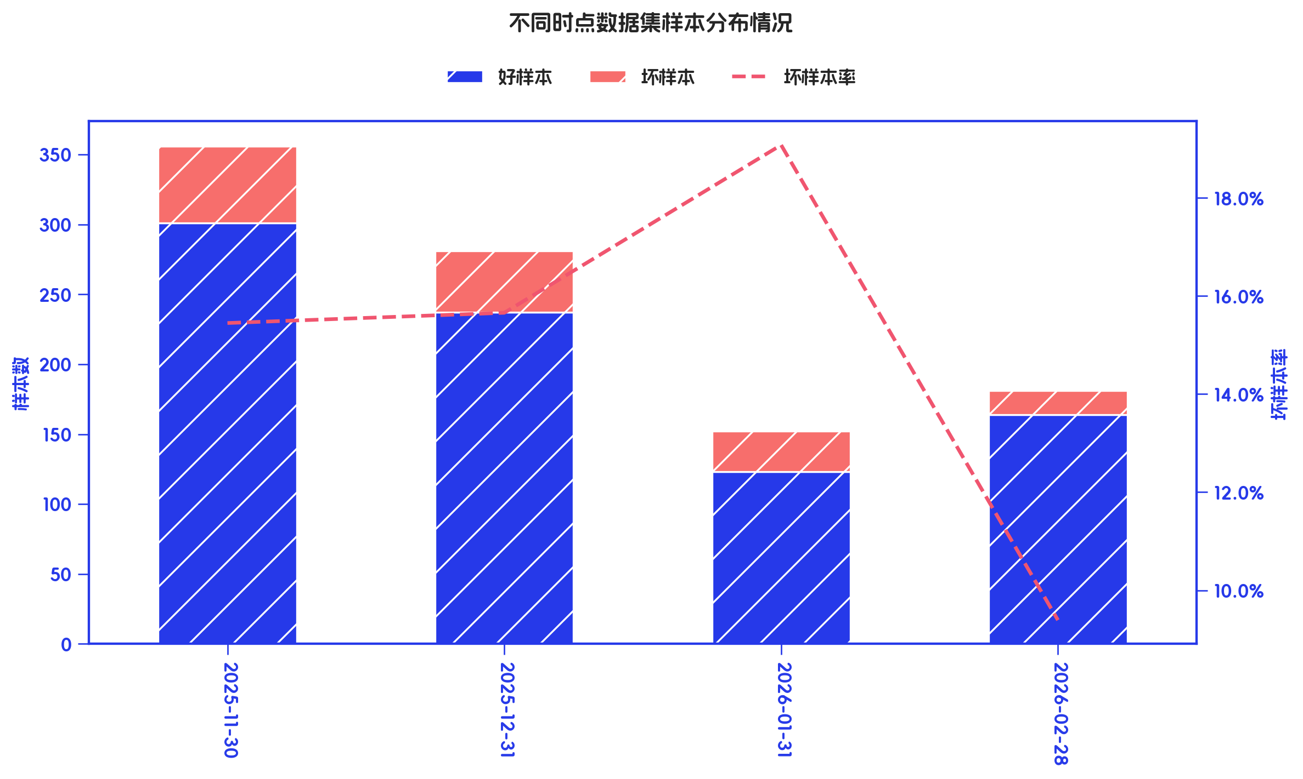

统计详情 |  |  | 好样本数 |  |  | 坏样本数 |  |  | 坏样本率
数据集 | 数据分组 | 样本总数 | MOB1@7 | MOB1@3 | MOB1@0 | MOB1@7 | MOB1@3 | MOB1@0 | MOB1@7 | MOB1@3 | MOB1@0
整体样本 | 2025-11 | 356 | 301 | 300 | 281 | 55 | 56 | 75 | 15.45% | 15.73% | 21.07%
整体样本 | 2025-12 | 281 | 237 | 233 | 224 | 44 | 48 | 57 | 15.66% | 17.08% | 20.28%
整体样本 | 2026-01 | 152 | 123 | 122 | 121 | 29 | 30 | 31 | 19.08% | 19.74% | 20.39%
整体样本 | 2026-02 | 181 | 164 | 153 | 145 | 17 | 28 | 36 | 9.39% | 15.47% | 19.89%

3、变量综合统计

特征名 | 字段类型 | 样本数 | 缺失数 | 缺失率 | IV | KS | 趋势 | PSI | 唯一值数 | 众数 | 众数频数 | 众数占比 | 零值数 | 零值率 | 负值数 | 负值率 | 重复数 | 重复率 | 最小值 | 最大值 | 平均值 | 标准差 | 1% | 5% | 25% | 50% | 75% | 95% | 99%
衡枢鉴真分老客版 | id | 970 | 0 | 0.00% | 0.2547 | 18.49% | unknown | 4.36% | 970 | 0.0095 | 1 | 0.10% | 0 | 0.00% | 0 | 0.00% | 0 | 0.00% | 0.0095 | 0.3076 | 0.0946 | 0.0524 | 0.0185 | 0.0297 | 0.0541 | 0.0838 | 0.1239 | 0.1931 | 0.2551
近六个月非银多头机构数 | numerical | 970 | 0 | 0.00% | 0.0925 | 10.58% | unknown | 6.28% | 69 | 60 | 43 | 4.43% | 0 | 0.00% | 0 | 0.00% | 901 | 92.89% | 19 | 94 | 60.8526 | 12.1311 | 32.69 | 40 | 52 | 61 | 69 | 81 | 86.31
手机号近一个月非银多头机构数 | numerical | 970 | 0 | 0.00% | 0.093 | 5.32% | unknown | 6.36% | 48 | 16 | 51 | 5.26% | 0 | 0.00% | 0 | 0.00% | 922 | 95.05% | 1 | 49 | 22.366 | 8.5727 | 4 | 9 | 16 | 22 | 28 | 37 | 45

4、数值类特征 OR 评分效果评估

4.1、数据字段: 衡枢鉴真分老客版 (缺失率: 0.0%)

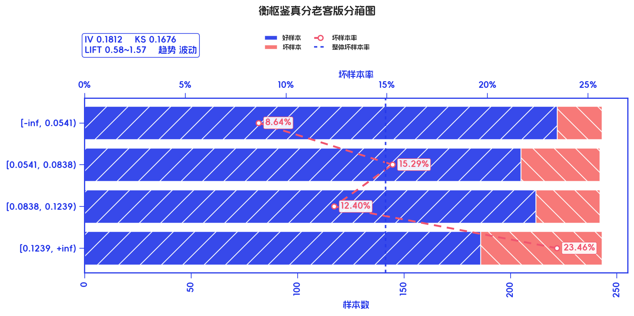
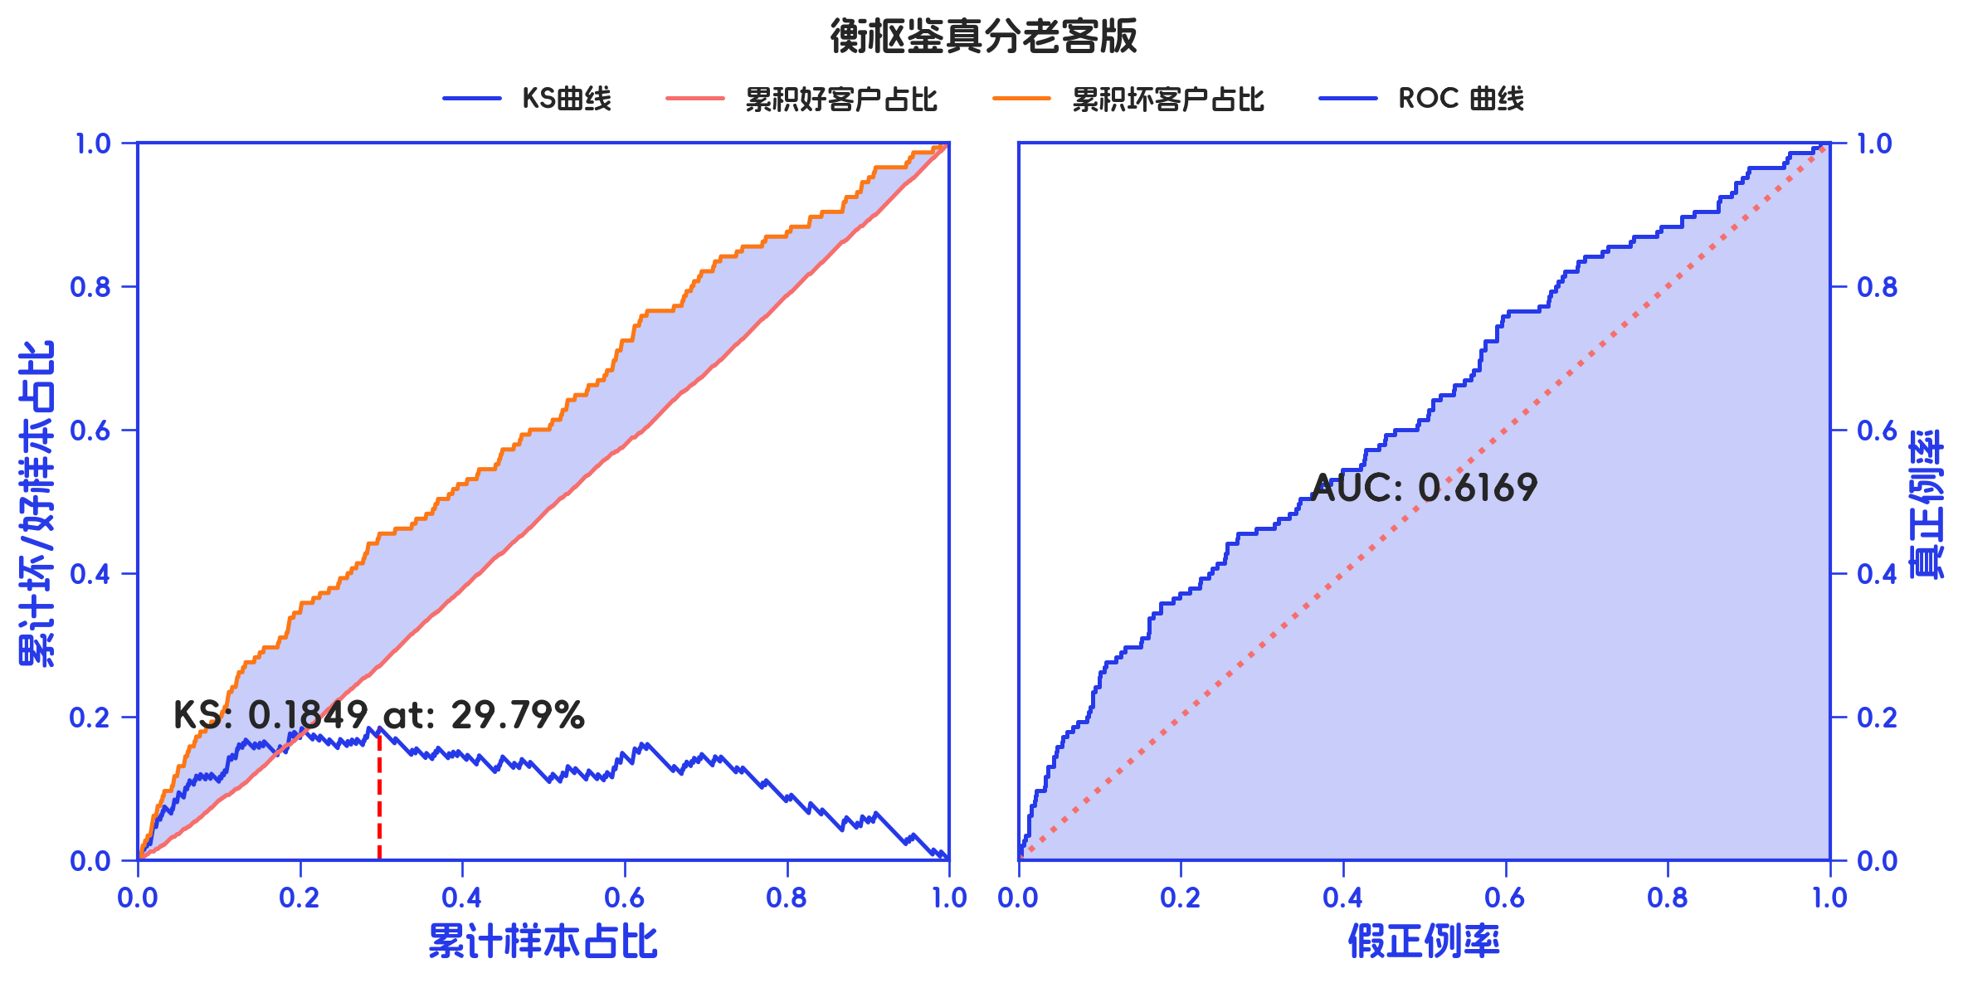
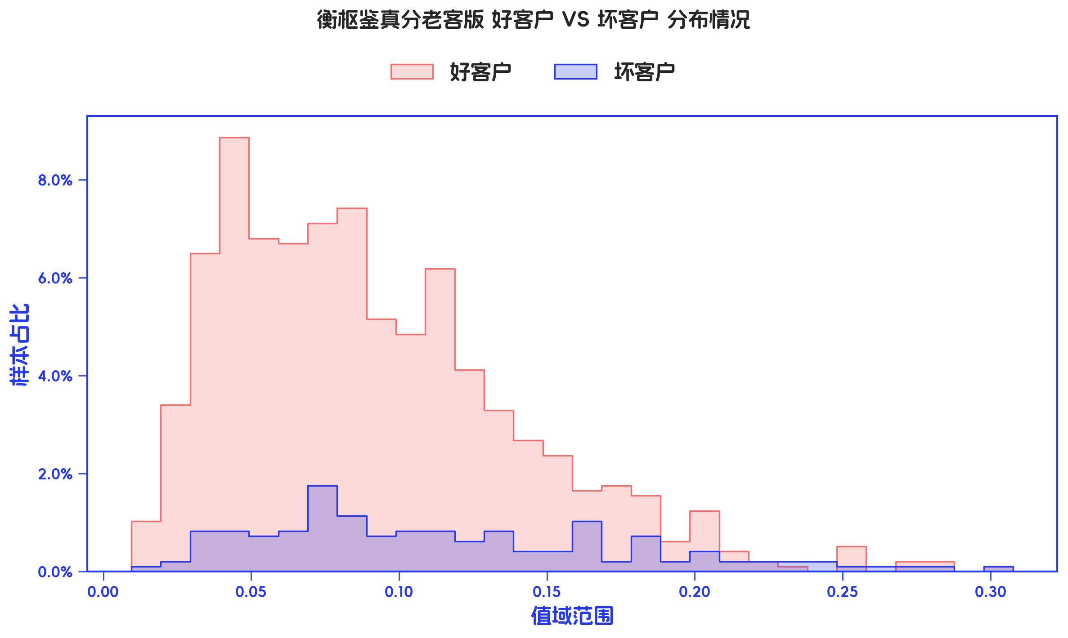

订单口径 |  |  |  |  |  |  |  |  |  |  |  |  |  |  |  |  |  |  |  |  |  |  |  |  |  |  |  |  |  |  |  |  |  |  |  |  |  |  |  |  |  |  |  |  |  |  |  |  |  |  |  |  |  |  |  | 金额口径
分箱详情 |  |  |  |  | MOB1_7+ |  |  |  |  |  |  |  |  |  |  |  |  |  |  |  |  | MOB1_3+ |  |  |  |  |  |  |  |  |  |  |  |  |  |  |  |  | MOB1_0+ |  |  |  |  |  |  |  |  |  |  |  |  |  |  |  |  | 分箱详情 |  |  |  |  | MOB1_7+ |  |  |  |  |  |  |  |  |  |  |  |  |  |  |  |  | MOB1_3+ |  |  |  |  |  |  |  |  |  |  |  |  |  |  |  |  | MOB1_0+
指标名称 | 指标含义 | 分箱标签 | 样本总数 | 样本占比 | 好样本数 | 坏样本数 | 好样本占比 | 坏样本占比 | 坏样本率 | 分档WOE值 | 分档IV值 | 指标IV值 | LIFT值 | 坏账改善 | 风险拒绝比 | 累积LIFT值 | 累积坏账改善 | 累计风险拒绝比 | 累积好样本数 | 累积坏样本数 | 分档KS值 | 好样本数 | 坏样本数 | 好样本占比 | 坏样本占比 | 坏样本率 | 分档WOE值 | 分档IV值 | 指标IV值 | LIFT值 | 坏账改善 | 风险拒绝比 | 累积LIFT值 | 累积坏账改善 | 累计风险拒绝比 | 累积好样本数 | 累积坏样本数 | 分档KS值 | 好样本数 | 坏样本数 | 好样本占比 | 坏样本占比 | 坏样本率 | 分档WOE值 | 分档IV值 | 指标IV值 | LIFT值 | 坏账改善 | 风险拒绝比 | 累积LIFT值 | 累积坏账改善 | 累计风险拒绝比 | 累积好样本数 | 累积坏样本数 | 分档KS值 | 指标名称 | 指标含义 | 分箱标签 | 样本总数 | 样本占比 | 好样本数 | 坏样本数 | 好样本占比 | 坏样本占比 | 坏样本率 | 分档WOE值 | 分档IV值 | 指标IV值 | LIFT值 | 坏账改善 | 风险拒绝比 | 累积LIFT值 | 累积坏账改善 | 累计风险拒绝比 | 累积好样本数 | 累积坏样本数 | 分档KS值 | 好样本数 | 坏样本数 | 好样本占比 | 坏样本占比 | 坏样本率 | 分档WOE值 | 分档IV值 | 指标IV值 | LIFT值 | 坏账改善 | 风险拒绝比 | 累积LIFT值 | 累积坏账改善 | 累计风险拒绝比 | 累积好样本数 | 累积坏样本数 | 分档KS值 | 好样本数 | 坏样本数 | 好样本占比 | 坏样本占比 | 坏样本率 | 分档WOE值 | 分档IV值 | 指标IV值 | LIFT值 | 坏账改善 | 风险拒绝比 | 累积LIFT值 | 累积坏账改善 | 累计风险拒绝比 | 累积好样本数 | 累积坏样本数 | 分档KS值
衡枢鉴真分老客版 | 衡枢鉴真分老客版 | [-inf, 0.0541) | 243 | 25.05% | 222 | 21 | 26.91% | 14.48% | 8.64% | -0.6195 | 0.077 | 0.1812 | 57.81% | -14.10% | -0.5629 | 100.00% | 100.00% | 1 | 825 | 145 | 0 | 214 | 29 | 26.49% | 17.90% | 11.93% | -0.3917 | 0.0336 | 0.1109 | 71.46% | -9.54% | -0.3808 | 100.00% | 100.00% | 1 | 808 | 162 | 0 | 204 | 39 | 26.46% | 19.60% | 16.05% | -0.3002 | 0.0206 | 0.1031 | 78.23% | -7.28% | -0.2905 | 100.00% | 100.00% | 1 | 771 | 199 | 0 | 衡枢鉴真分老客版 | 衡枢鉴真分老客版 | [-inf, 0.0541) | 1017776 | 24.90% | 928119 | 89657 | 26.75% | 14.50% | 8.81% | -0.6123 | 0.075 | 0.1814 | 58.24% | -13.85% | 0.249 | 100.00% | 100.00% | 1 | 3469009 | 618194 | 0 | 907458 | 110318 | 26.53% | 16.53% | 10.84% | -0.4732 | 0.0473 | 0.1287 | 66.38% | -11.15% | 0.249 | 100.00% | 100.00% | 1 | 3419857 | 667346 | 0 | 864428 | 153348 | 26.59% | 18.35% | 15.07% | -0.371 | 0.0306 | 0.1053 | 73.67% | -8.73% | 0.249 | 100.00% | 100.00% | 1 | 3251340 | 835863 | 0
 |  | [0.0541, 0.0838) | 242 | 24.95% | 205 | 37 | 24.85% | 25.52% | 15.29% | 0.0266 | 0.0002 | 0.1812 | 102.28% | 0.76% | 0.0304 | 114.10% | 42.19% | 0.5629 | 603 | 124 | 0.1243 | 201 | 41 | 24.88% | 25.31% | 16.94% | 0.0172 | 0.0001 | 0.1109 | 101.44% | 0.48% | 0.0192 | 109.54% | 28.54% | 0.3808 | 594 | 133 | 0.0858 | 195 | 47 | 25.29% | 23.62% | 19.42% | -0.0685 | 0.0011 | 0.1031 | 94.67% | -1.77% | -0.0711 | 107.28% | 21.77% | 0.2905 | 567 | 160 | 0.0686 |  |  | [0.0541, 0.0838) | 1043419 | 25.53% | 874880 | 168539 | 25.22% | 27.26% | 16.15% | 0.0779 | 0.0016 | 0.1814 | 106.79% | 2.33% | 0.2553 | 113.85% | 41.76% | 0.751 | 2540890 | 528537 | 0.1225 | 860360 | 183059 | 25.16% | 27.43% | 17.54% | 0.0865 | 0.002 | 0.1287 | 107.45% | 2.55% | 0.2553 | 111.15% | 33.62% | 0.751 | 2512399 | 557028 | 0.1 | 824992 | 218427 | 25.37% | 26.13% | 20.93% | 0.0294 | 0.0002 | 0.1053 | 102.36% | 0.81% | 0.2553 | 108.73% | 26.33% | 0.751 | 2386912 | 682515 | 0.0824
 |  | [0.0838, 0.1239) | 242 | 24.95% | 212 | 30 | 25.70% | 20.69% | 12.40% | -0.2167 | 0.0109 | 0.1812 | 82.93% | -5.67% | -0.2274 | 120.00% | 20.00% | 0.4 | 398 | 87 | 0.1176 | 209 | 33 | 25.87% | 20.37% | 13.64% | -0.2389 | 0.0131 | 0.1109 | 81.65% | -6.10% | -0.2445 | 113.58% | 13.58% | 0.2716 | 393 | 92 | 0.0815 | 201 | 41 | 26.07% | 20.60% | 16.94% | -0.2353 | 0.0129 | 0.1031 | 82.58% | -5.79% | -0.2321 | 113.57% | 13.57% | 0.2714 | 372 | 113 | 0.0853 |  |  | [0.0838, 0.1239) | 1033804 | 25.29% | 908629 | 125175 | 26.19% | 20.25% | 12.11% | -0.2574 | 0.0153 | 0.1814 | 80.05% | -6.75% | 0.2529 | 117.48% | 17.18% | 0.4957 | 1666010 | 359998 | 0.1021 | 897456 | 136348 | 26.24% | 20.43% | 13.19% | -0.2503 | 0.0145 | 0.1287 | 80.78% | -6.51% | 0.2529 | 113.05% | 12.83% | 0.4957 | 1652039 | 373969 | 0.0773 | 859255 | 174549 | 26.43% | 20.88% | 16.88% | -0.2355 | 0.0131 | 0.1053 | 82.56% | -5.90% | 0.2529 | 112.01% | 11.80% | 0.4957 | 1561920 | 464088 | 0.0748
 |  | [0.1239, +inf) | 243 | 25.05% | 186 | 57 | 22.55% | 39.31% | 23.46% | 0.556 | 0.0932 | 0.1812 | 156.92% | 19.02% | 0.7594 | 156.92% | 19.02% | 0.7594 | 186 | 57 | 0.1676 | 184 | 59 | 22.77% | 36.42% | 24.28% | 0.4696 | 0.0641 | 0.1109 | 145.38% | 15.17% | 0.6055 | 145.38% | 15.17% | 0.6055 | 184 | 59 | 0.1365 | 171 | 72 | 22.18% | 36.18% | 29.63% | 0.4894 | 0.0685 | 0.1031 | 144.43% | 14.85% | 0.5928 | 144.43% | 14.85% | 0.5928 | 171 | 72 | 0.14 |  |  | [0.1239, +inf) | 992204 | 24.28% | 757381 | 234823 | 21.83% | 37.99% | 23.67% | 0.5538 | 0.0895 | 0.1814 | 156.47% | 18.10% | 0.2428 | 156.47% | 18.10% | 0.2428 | 757381 | 234823 | 0.1615 | 754583 | 237621 | 22.06% | 35.61% | 23.95% | 0.4786 | 0.0648 | 0.1287 | 146.68% | 14.96% | 0.2428 | 146.68% | 14.96% | 0.2428 | 754583 | 237621 | 0.1354 | 702665 | 289539 | 21.61% | 34.64% | 29.18% | 0.4718 | 0.0615 | 0.1053 | 142.69% | 13.69% | 0.2428 | 142.69% | 13.69% | 0.2428 | 702665 | 289539 | 0.1303
 |  | 合计 | 970 | 100.00% | 825 | 145 | 100.00% | 100.00% | 14.95% | 0 | 0 | 0.1812 | 100.00% | 0.00% | 0 | 100.00% | 100.00% | 1 | 825 | 145 | 0.1676 | 808 | 162 | 100.00% | 100.00% | 16.70% | 0 | 0 | 0.1109 | 100.00% | 0.00% | 0 | 100.00% | 100.00% | 1 | 808 | 162 | 0.1365 | 771 | 199 | 100.00% | 100.00% | 20.52% | 0 | 0 | 0.1031 | 100.00% | 0.00% | 0 | 100.00% | 100.00% | 1 | 771 | 199 | 0.14 |  |  | 合计 | 4087203 | 100.00% | 3469009 | 618194 | 100.00% | 100.00% | 15.13% | 0 | 0 | 0.1814 | 100.00% | 0.00% | 0 | 100.00% | 100.00% | 1 | 3469009 | 618194 | 0.1615 | 3419857 | 667346 | 100.00% | 100.00% | 16.33% | 0 | 0 | 0.1287 | 100.00% | 0.00% | 0 | 100.00% | 100.00% | 1 | 3419857 | 667346 | 0.1354 | 3251340 | 835863 | 100.00% | 100.00% | 20.45% | 0 | 0 | 0.1053 | 100.00% | 0.00% | 0 | 100.00% | 100.00% | 1 | 3251340 | 835863 | 0.1303

4.2、数据字段: 近六个月非银多头机构数 (缺失率: 0.0%)

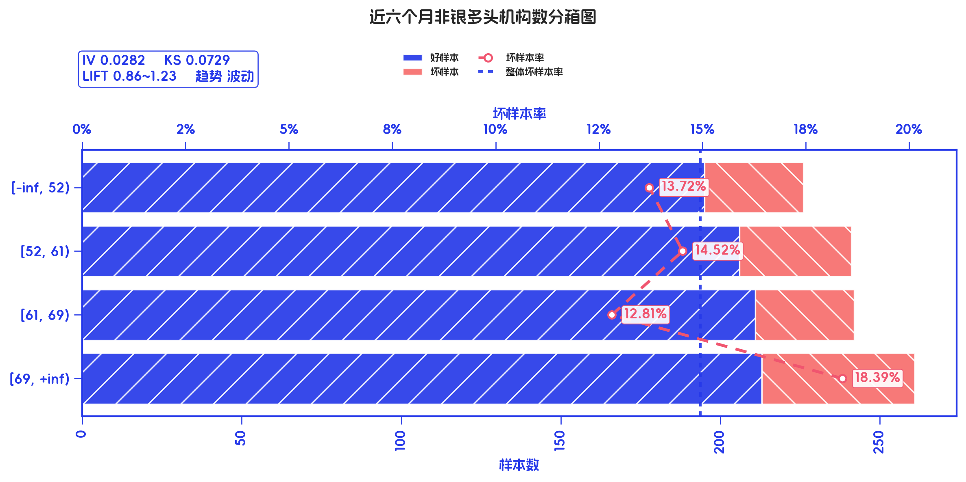
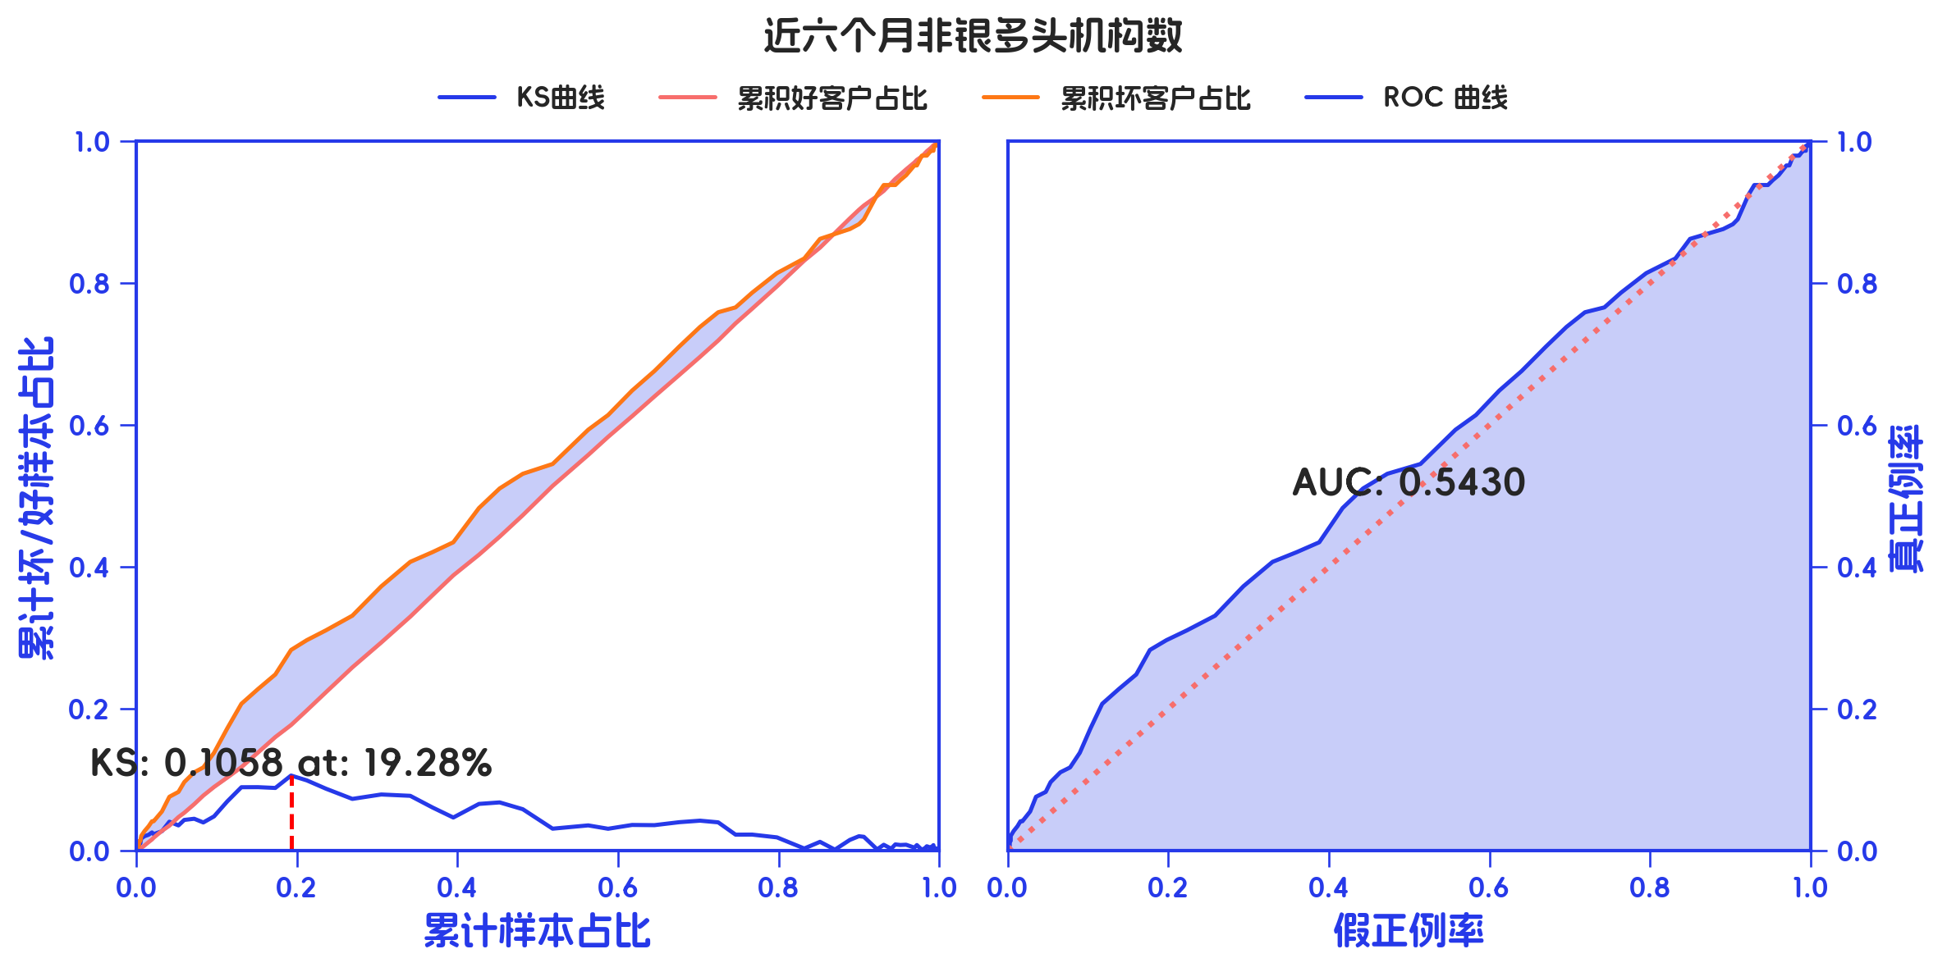
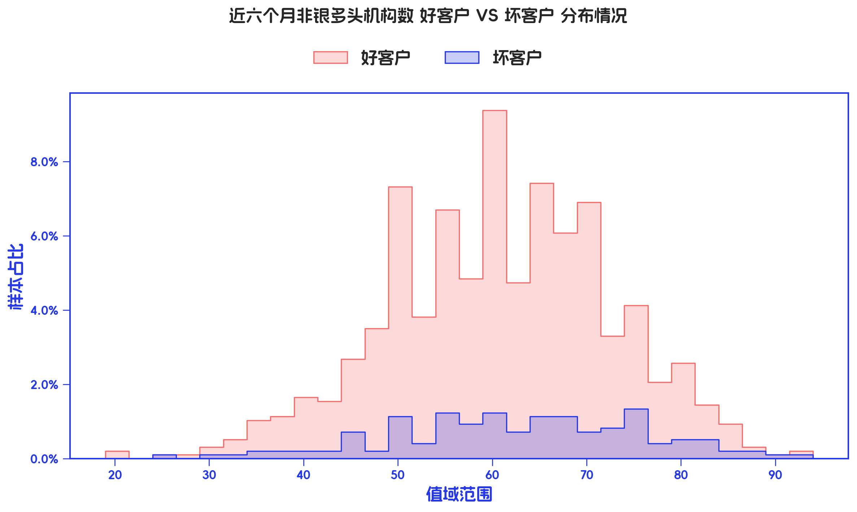

订单口径 |  |  |  |  |  |  |  |  |  |  |  |  |  |  |  |  |  |  |  |  |  |  |  |  |  |  |  |  |  |  |  |  |  |  |  |  |  |  |  |  |  |  |  |  |  |  |  |  |  |  |  |  |  |  |  | 金额口径
分箱详情 |  |  |  |  | MOB1_7+ |  |  |  |  |  |  |  |  |  |  |  |  |  |  |  |  | MOB1_3+ |  |  |  |  |  |  |  |  |  |  |  |  |  |  |  |  | MOB1_0+ |  |  |  |  |  |  |  |  |  |  |  |  |  |  |  |  | 分箱详情 |  |  |  |  | MOB1_7+ |  |  |  |  |  |  |  |  |  |  |  |  |  |  |  |  | MOB1_3+ |  |  |  |  |  |  |  |  |  |  |  |  |  |  |  |  | MOB1_0+
指标名称 | 指标含义 | 分箱标签 | 样本总数 | 样本占比 | 好样本数 | 坏样本数 | 好样本占比 | 坏样本占比 | 坏样本率 | 分档WOE值 | 分档IV值 | 指标IV值 | LIFT值 | 坏账改善 | 风险拒绝比 | 累积LIFT值 | 累积坏账改善 | 累计风险拒绝比 | 累积好样本数 | 累积坏样本数 | 分档KS值 | 好样本数 | 坏样本数 | 好样本占比 | 坏样本占比 | 坏样本率 | 分档WOE值 | 分档IV值 | 指标IV值 | LIFT值 | 坏账改善 | 风险拒绝比 | 累积LIFT值 | 累积坏账改善 | 累计风险拒绝比 | 累积好样本数 | 累积坏样本数 | 分档KS值 | 好样本数 | 坏样本数 | 好样本占比 | 坏样本占比 | 坏样本率 | 分档WOE值 | 分档IV值 | 指标IV值 | LIFT值 | 坏账改善 | 风险拒绝比 | 累积LIFT值 | 累积坏账改善 | 累计风险拒绝比 | 累积好样本数 | 累积坏样本数 | 分档KS值 | 指标名称 | 指标含义 | 分箱标签 | 样本总数 | 样本占比 | 好样本数 | 坏样本数 | 好样本占比 | 坏样本占比 | 坏样本率 | 分档WOE值 | 分档IV值 | 指标IV值 | LIFT值 | 坏账改善 | 风险拒绝比 | 累积LIFT值 | 累积坏账改善 | 累计风险拒绝比 | 累积好样本数 | 累积坏样本数 | 分档KS值 | 好样本数 | 坏样本数 | 好样本占比 | 坏样本占比 | 坏样本率 | 分档WOE值 | 分档IV值 | 指标IV值 | LIFT值 | 坏账改善 | 风险拒绝比 | 累积LIFT值 | 累积坏账改善 | 累计风险拒绝比 | 累积好样本数 | 累积坏样本数 | 分档KS值 | 好样本数 | 坏样本数 | 好样本占比 | 坏样本占比 | 坏样本率 | 分档WOE值 | 分档IV值 | 指标IV值 | LIFT值 | 坏账改善 | 风险拒绝比 | 累积LIFT值 | 累积坏账改善 | 累计风险拒绝比 | 累积好样本数 | 累积坏样本数 | 分档KS值
近六个月非银多头机构数 | 近六个月非银多头机构数 | [-inf, 52) | 226 | 23.30% | 195 | 31 | 23.64% | 21.38% | 13.72% | -0.1004 | 0.0023 | 0.0282 | 91.76% | -2.50% | -0.1074 | 100.00% | 100.00% | 1 | 825 | 145 | 0 | 190 | 36 | 23.51% | 22.22% | 15.93% | -0.0565 | 0.0007 | 0.0198 | 95.38% | -1.40% | -0.0603 | 100.00% | 100.00% | 1 | 808 | 162 | 0 | 176 | 50 | 22.83% | 25.13% | 22.12% | 0.0959 | 0.0022 | 0.0114 | 107.84% | 2.38% | 0.1022 | 100.00% | 100.00% | 1 | 771 | 199 | 0 | 近六个月非银多头机构数 | 近六个月非银多头机构数 | [-inf, 52) | 939911 | 23.00% | 813440 | 126471 | 23.45% | 20.46% | 13.46% | -0.1364 | 0.0041 | 0.0385 | 88.96% | -3.30% | 0.23 | 100.00% | 100.00% | 1 | 3469009 | 618194 | 0 | 800427 | 139484 | 23.41% | 20.90% | 14.84% | -0.1132 | 0.0028 | 0.0361 | 90.89% | -2.72% | 0.23 | 100.00% | 100.00% | 1 | 3419857 | 667346 | 0 | 743558 | 196353 | 22.87% | 23.49% | 20.89% | 0.0268 | 0.0002 | 0.0113 | 102.15% | 0.64% | 0.23 | 100.00% | 100.00% | 1 | 3251340 | 835863 | 0
 |  | [52, 61) | 241 | 24.85% | 206 | 35 | 24.97% | 24.14% | 14.52% | -0.0339 | 0.0003 | 0.0282 | 97.15% | -0.94% | -0.0379 | 102.50% | 8.24% | 0.1074 | 630 | 114 | 0.0226 | 203 | 38 | 25.12% | 23.46% | 15.77% | -0.0687 | 0.0011 | 0.0198 | 94.41% | -1.85% | -0.0744 | 101.40% | 4.62% | 0.0603 | 618 | 126 | 0.0129 | 194 | 47 | 25.16% | 23.62% | 19.50% | -0.0633 | 0.001 | 0.0114 | 95.06% | -1.63% | -0.0657 | 97.62% | -7.84% | -0.1022 | 595 | 149 | 0.023 |  |  | [52, 61) | 1005733 | 24.61% | 867001 | 138732 | 24.99% | 22.44% | 13.79% | -0.1077 | 0.0027 | 0.0385 | 91.20% | -2.87% | 0.2461 | 103.30% | 11.04% | 0.77 | 2655569 | 491723 | 0.0299 | 862824 | 142909 | 25.23% | 21.41% | 14.21% | -0.164 | 0.0063 | 0.0361 | 87.03% | -4.23% | 0.2461 | 102.72% | 9.11% | 0.77 | 2619430 | 527862 | 0.025 | 821114 | 184619 | 25.25% | 22.09% | 18.36% | -0.134 | 0.0042 | 0.0113 | 89.76% | -3.34% | 0.2461 | 99.36% | -2.15% | 0.77 | 2507782 | 639510 | 0.0062
 |  | [61, 69) | 242 | 24.95% | 211 | 31 | 25.58% | 21.38% | 12.81% | -0.1792 | 0.0075 | 0.0282 | 85.69% | -4.76% | -0.1906 | 105.07% | 5.46% | 0.1052 | 424 | 79 | 0.0309 | 206 | 36 | 25.50% | 22.22% | 14.88% | -0.1374 | 0.0045 | 0.0198 | 89.07% | -3.63% | -0.1456 | 104.75% | 5.12% | 0.0987 | 415 | 88 | 0.0296 | 198 | 44 | 25.68% | 22.11% | 18.18% | -0.1497 | 0.0053 | 0.0114 | 88.62% | -3.78% | -0.1516 | 98.84% | -1.24% | -0.024 | 401 | 102 | 0.0075 |  |  | [61, 69) | 1030406 | 25.21% | 892588 | 137818 | 25.73% | 22.29% | 13.38% | -0.1434 | 0.0049 | 0.0385 | 88.43% | -3.90% | 0.2521 | 108.98% | 9.88% | 0.524 | 1788568 | 352991 | 0.0554 | 875024 | 155382 | 25.59% | 23.28% | 15.08% | -0.0943 | 0.0022 | 0.0361 | 92.36% | -2.58% | 0.2521 | 110.09% | 11.11% | 0.524 | 1756606 | 384953 | 0.0632 | 829987 | 200419 | 25.53% | 23.98% | 19.45% | -0.0626 | 0.001 | 0.0113 | 95.11% | -1.65% | 0.2521 | 103.86% | 4.25% | 0.524 | 1686668 | 454891 | 0.0255
 |  | [69, +inf) | 261 | 26.91% | 213 | 48 | 25.82% | 33.10% | 18.39% | 0.2486 | 0.0181 | 0.0282 | 123.03% | 8.48% | 0.3151 | 123.03% | 8.48% | 0.3151 | 213 | 48 | 0.0729 | 209 | 52 | 25.87% | 32.10% | 19.92% | 0.2159 | 0.0135 | 0.0198 | 119.29% | 7.10% | 0.264 | 119.29% | 7.10% | 0.264 | 209 | 52 | 0.0623 | 203 | 58 | 26.33% | 29.15% | 22.22% | 0.1016 | 0.0029 | 0.0114 | 108.32% | 3.06% | 0.1138 | 108.32% | 3.06% | 0.1138 | 203 | 58 | 0.0282 |  |  | [69, +inf) | 1111153 | 27.19% | 895980 | 215173 | 25.83% | 34.81% | 19.36% | 0.2983 | 0.0268 | 0.0385 | 128.03% | 10.47% | 0.2719 | 128.03% | 10.47% | 0.2719 | 895980 | 215173 | 0.0898 | 881582 | 229571 | 25.78% | 34.40% | 20.66% | 0.2885 | 0.0249 | 0.0361 | 126.54% | 9.91% | 0.2719 | 126.54% | 9.91% | 0.2719 | 881582 | 229571 | 0.0862 | 856681 | 254472 | 26.35% | 30.44% | 22.90% | 0.1445 | 0.0059 | 0.0113 | 111.98% | 4.47% | 0.2719 | 111.98% | 4.47% | 0.2719 | 856681 | 254472 | 0.041
 |  | 合计 | 970 | 100.00% | 825 | 145 | 100.00% | 100.00% | 14.95% | 0 | 0 | 0.0282 | 100.00% | 0.00% | 0 | 100.00% | 100.00% | 1 | 825 | 145 | 0.0729 | 808 | 162 | 100.00% | 100.00% | 16.70% | 0 | 0 | 0.0198 | 100.00% | 0.00% | 0 | 100.00% | 100.00% | 1 | 808 | 162 | 0.0623 | 771 | 199 | 100.00% | 100.00% | 20.52% | 0 | 0 | 0.0114 | 100.00% | 0.00% | 0 | 100.00% | 100.00% | 1 | 771 | 199 | 0.0282 |  |  | 合计 | 4087203 | 100.00% | 3469009 | 618194 | 100.00% | 100.00% | 15.13% | 0 | 0 | 0.0385 | 100.00% | 0.00% | 0 | 100.00% | 100.00% | 1 | 3469009 | 618194 | 0.0898 | 3419857 | 667346 | 100.00% | 100.00% | 16.33% | 0 | 0 | 0.0361 | 100.00% | 0.00% | 0 | 100.00% | 100.00% | 1 | 3419857 | 667346 | 0.0862 | 3251340 | 835863 | 100.00% | 100.00% | 20.45% | 0 | 0 | 0.0113 | 100.00% | 0.00% | 0 | 100.00% | 100.00% | 1 | 3251340 | 835863 | 0.041

4.3、数据字段: 手机号近一个月非银多头机构数 (缺失率: 0.0%)

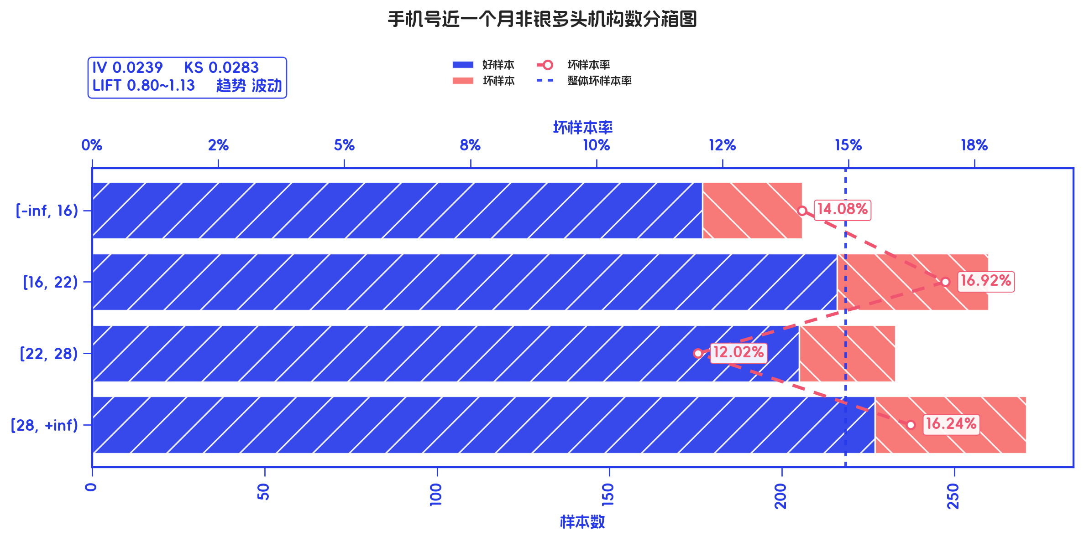
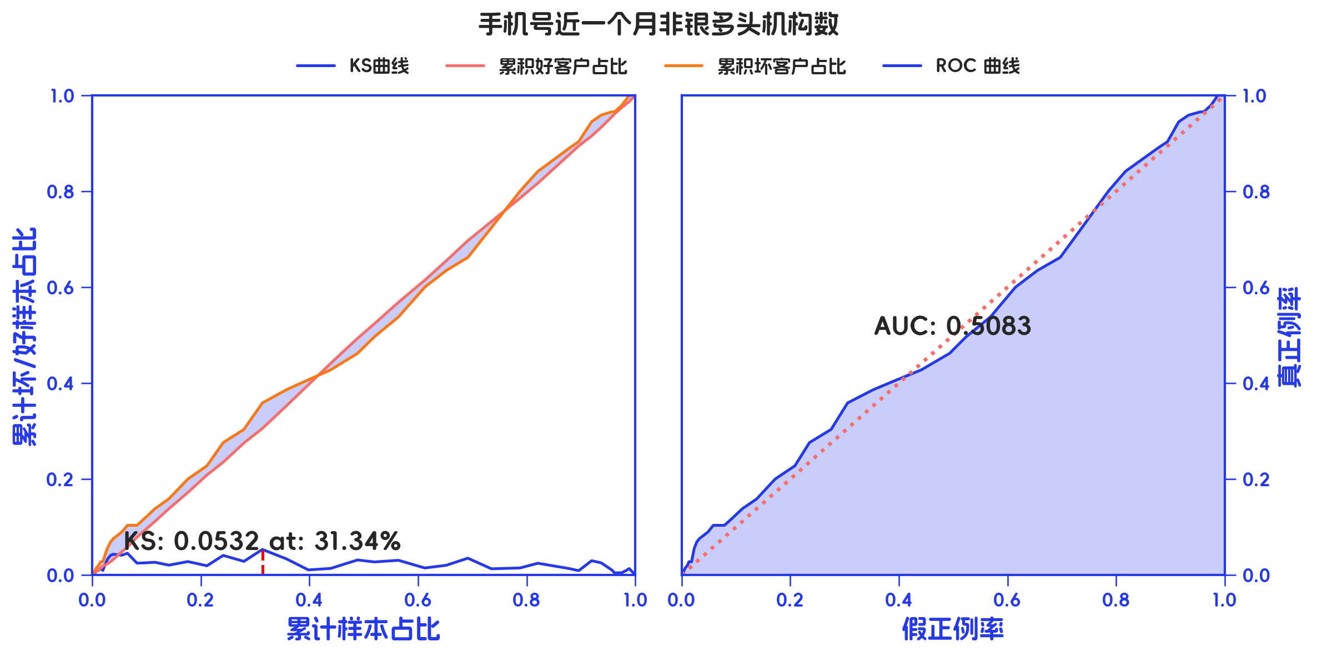
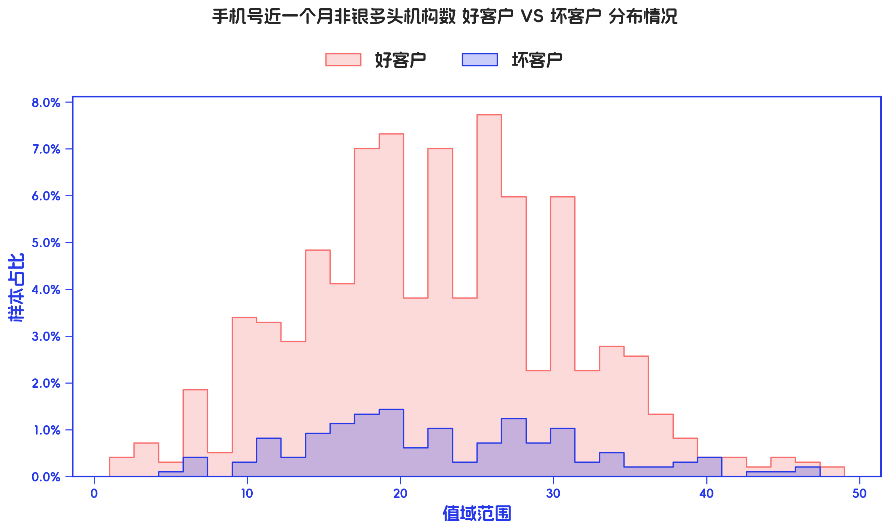

订单口径 |  |  |  |  |  |  |  |  |  |  |  |  |  |  |  |  |  |  |  |  |  |  |  |  |  |  |  |  |  |  |  |  |  |  |  |  |  |  |  |  |  |  |  |  |  |  |  |  |  |  |  |  |  |  |  | 金额口径
分箱详情 |  |  |  |  | MOB1_7+ |  |  |  |  |  |  |  |  |  |  |  |  |  |  |  |  | MOB1_3+ |  |  |  |  |  |  |  |  |  |  |  |  |  |  |  |  | MOB1_0+ |  |  |  |  |  |  |  |  |  |  |  |  |  |  |  |  | 分箱详情 |  |  |  |  | MOB1_7+ |  |  |  |  |  |  |  |  |  |  |  |  |  |  |  |  | MOB1_3+ |  |  |  |  |  |  |  |  |  |  |  |  |  |  |  |  | MOB1_0+
指标名称 | 指标含义 | 分箱标签 | 样本总数 | 样本占比 | 好样本数 | 坏样本数 | 好样本占比 | 坏样本占比 | 坏样本率 | 分档WOE值 | 分档IV值 | 指标IV值 | LIFT值 | 坏账改善 | 风险拒绝比 | 累积LIFT值 | 累积坏账改善 | 累计风险拒绝比 | 累积好样本数 | 累积坏样本数 | 分档KS值 | 好样本数 | 坏样本数 | 好样本占比 | 坏样本占比 | 坏样本率 | 分档WOE值 | 分档IV值 | 指标IV值 | LIFT值 | 坏账改善 | 风险拒绝比 | 累积LIFT值 | 累积坏账改善 | 累计风险拒绝比 | 累积好样本数 | 累积坏样本数 | 分档KS值 | 好样本数 | 坏样本数 | 好样本占比 | 坏样本占比 | 坏样本率 | 分档WOE值 | 分档IV值 | 指标IV值 | LIFT值 | 坏账改善 | 风险拒绝比 | 累积LIFT值 | 累积坏账改善 | 累计风险拒绝比 | 累积好样本数 | 累积坏样本数 | 分档KS值 | 指标名称 | 指标含义 | 分箱标签 | 样本总数 | 样本占比 | 好样本数 | 坏样本数 | 好样本占比 | 坏样本占比 | 坏样本率 | 分档WOE值 | 分档IV值 | 指标IV值 | LIFT值 | 坏账改善 | 风险拒绝比 | 累积LIFT值 | 累积坏账改善 | 累计风险拒绝比 | 累积好样本数 | 累积坏样本数 | 分档KS值 | 好样本数 | 坏样本数 | 好样本占比 | 坏样本占比 | 坏样本率 | 分档WOE值 | 分档IV值 | 指标IV值 | LIFT值 | 坏账改善 | 风险拒绝比 | 累积LIFT值 | 累积坏账改善 | 累计风险拒绝比 | 累积好样本数 | 累积坏样本数 | 分档KS值 | 好样本数 | 坏样本数 | 好样本占比 | 坏样本占比 | 坏样本率 | 分档WOE值 | 分档IV值 | 指标IV值 | LIFT值 | 坏账改善 | 风险拒绝比 | 累积LIFT值 | 累积坏账改善 | 累计风险拒绝比 | 累积好样本数 | 累积坏样本数 | 分档KS值
手机号近一个月非银多头机构数 | 手机号近一个月非银多头机构数 | [-inf, 16) | 206 | 21.24% | 177 | 29 | 21.45% | 20.00% | 14.08% | -0.0702 | 0.001 | 0.0239 | 94.17% | -1.57% | -0.074 | 100.00% | 100.00% | 1 | 825 | 145 | 0 | 174 | 32 | 21.53% | 19.75% | 15.53% | -0.0864 | 0.0015 | 0.0456 | 93.01% | -1.88% | -0.0887 | 100.00% | 100.00% | 1 | 808 | 162 | 0 | 161 | 45 | 20.88% | 22.61% | 21.84% | 0.0796 | 0.0014 | 0.0479 | 106.48% | 1.75% | 0.0823 | 106.48% | 1.75% | 0.0823 | 161 | 45 | 0.0173 | 手机号近一个月非银多头机构数 | 手机号近一个月非银多头机构数 | [-inf, 16) | 848959 | 20.77% | 737317 | 111642 | 21.25% | 18.06% | 13.15% | -0.1629 | 0.0052 | 0.0082 | 86.94% | -3.42% | 0.2077 | 100.00% | 100.00% | 1 | 3469009 | 618194 | 0 | 727982 | 120977 | 21.29% | 18.13% | 14.25% | -0.1606 | 0.0051 | 0.0152 | 87.28% | -3.34% | 0.2077 | 100.00% | 100.00% | 1 | 3419857 | 667346 | 0 | 664588 | 184371 | 20.44% | 22.06% | 21.72% | 0.0761 | 0.0012 | 0.0296 | 106.19% | 1.62% | 0.2077 | 106.19% | 1.62% | 0.2077 | 664588 | 184371 | 0.0162
 |  | [16, 22) | 260 | 26.80% | 216 | 44 | 26.18% | 30.34% | 16.92% | 0.1476 | 0.0061 | 0.0239 | 113.21% | 4.84% | 0.1805 | 101.57% | 5.83% | 0.074 | 648 | 116 | 0.0145 | 207 | 53 | 25.62% | 32.72% | 20.38% | 0.2445 | 0.0174 | 0.0456 | 122.06% | 8.08% | 0.3013 | 101.88% | 6.99% | 0.0887 | 634 | 130 | 0.0178 | 196 | 64 | 25.42% | 32.16% | 24.62% | 0.2352 | 0.0158 | 0.0479 | 119.98% | 7.32% | 0.273 | 114.01% | 12.96% | 0.2697 | 357 | 109 | 0.0847 |  |  | [16, 22) | 1064285 | 26.04% | 893063 | 171222 | 25.74% | 27.70% | 16.09% | 0.0731 | 0.0014 | 0.0082 | 106.37% | 2.24% | 0.2604 | 103.42% | 13.06% | 0.7923 | 2731692 | 506552 | 0.0319 | 865552 | 198733 | 25.31% | 29.78% | 18.67% | 0.1626 | 0.0073 | 0.0152 | 114.36% | 5.06% | 0.2604 | 103.34% | 12.72% | 0.7923 | 2691875 | 546369 | 0.0316 | 807607 | 256678 | 24.84% | 30.71% | 24.12% | 0.2121 | 0.0124 | 0.0296 | 117.93% | 6.31% | 0.2604 | 112.72% | 11.20% | 0.4681 | 1472195 | 441049 | 0.0749
 |  | [22, 28) | 233 | 24.02% | 205 | 28 | 24.85% | 19.31% | 12.02% | -0.2522 | 0.014 | 0.0239 | 80.39% | -6.20% | -0.2581 | 95.57% | -4.80% | -0.0923 | 432 | 72 | 0.0271 | 204 | 29 | 25.25% | 17.90% | 12.45% | -0.3439 | 0.0253 | 0.0456 | 74.52% | -8.05% | -0.3353 | 91.48% | -9.22% | -0.1774 | 427 | 77 | 0.0532 | 198 | 35 | 25.68% | 17.59% | 15.02% | -0.3785 | 0.0306 | 0.0479 | 73.22% | -8.47% | -0.3525 | 100.42% | 1.07% | 0.0149 | 555 | 144 | 0.0038 |  |  | [22, 28) | 974025 | 23.83% | 830655 | 143370 | 23.94% | 23.19% | 14.72% | -0.032 | 0.0002 | 0.0082 | 97.32% | -0.84% | 0.2383 | 101.98% | 2.25% | 0.5319 | 1838629 | 335330 | 0.0124 | 828376 | 145649 | 24.22% | 21.83% | 14.95% | -0.1042 | 0.0025 | 0.0152 | 91.58% | -2.63% | 0.2383 | 97.94% | -2.34% | 0.5319 | 1826323 | 347636 | 0.0131 | 812822 | 161203 | 25.00% | 19.29% | 16.55% | -0.2595 | 0.0148 | 0.0296 | 80.93% | -5.97% | 0.2383 | 102.00% | 4.80% | 0.7064 | 2285017 | 602252 | 0.0177
 |  | [28, +inf) | 271 | 27.94% | 227 | 44 | 27.52% | 30.34% | 16.24% | 0.0979 | 0.0028 | 0.0239 | 108.61% | 3.34% | 0.1195 | 108.61% | 3.34% | 0.1195 | 227 | 44 | 0.0283 | 223 | 48 | 27.60% | 29.63% | 17.71% | 0.071 | 0.0014 | 0.0456 | 106.05% | 2.35% | 0.084 | 106.05% | 2.35% | 0.084 | 223 | 48 | 0.0203 | 216 | 55 | 28.02% | 27.64% | 20.30% | -0.0136 | 0.0001 | 0.0479 | 98.93% | -0.42% | -0.0149 | 100.00% | 100.00% | 1 | 771 | 199 | 0 |  |  | [28, +inf) | 1199934 | 29.36% | 1007974 | 191960 | 29.06% | 31.05% | 16.00% | 0.0664 | 0.0013 | 0.0082 | 105.77% | 2.40% | 0.2936 | 105.77% | 2.40% | 0.2936 | 1007974 | 191960 | 0.02 | 997947 | 201987 | 29.18% | 30.27% | 16.83% | 0.0365 | 0.0004 | 0.0152 | 103.10% | 1.29% | 0.2936 | 103.10% | 1.29% | 0.2936 | 997947 | 201987 | 0.0109 | 966323 | 233611 | 29.72% | 27.95% | 19.47% | -0.0615 | 0.0011 | 0.0296 | 95.20% | -2.00% | 0.2936 | 100.00% | 100.00% | 1 | 3251340 | 835863 | 0
 |  | 合计 | 970 | 100.00% | 825 | 145 | 100.00% | 100.00% | 14.95% | 0 | 0 | 0.0239 | 100.00% | 0.00% | 0 | 100.00% | 100.00% | 1 | 825 | 145 | 0.0283 | 808 | 162 | 100.00% | 100.00% | 16.70% | 0 | 0 | 0.0456 | 100.00% | 0.00% | 0 | 100.00% | 100.00% | 1 | 808 | 162 | 0.0532 | 771 | 199 | 100.00% | 100.00% | 20.52% | 0 | 0 | 0.0479 | 100.00% | 0.00% | 0 | 100.00% | 100.00% | 1 | 771 | 199 | 0.0847 |  |  | 合计 | 4087203 | 100.00% | 3469009 | 618194 | 100.00% | 100.00% | 15.13% | 0 | 0 | 0.0082 | 100.00% | 0.00% | 0 | 100.00% | 100.00% | 1 | 3469009 | 618194 | 0.0319 | 3419857 | 667346 | 100.00% | 100.00% | 16.33% | 0 | 0 | 0.0152 | 100.00% | 0.00% | 0 | 100.00% | 100.00% | 1 | 3419857 | 667346 | 0.0316 | 3251340 | 835863 | 100.00% | 100.00% | 20.45% | 0 | 0 | 0.0296 | 100.00% | 0.00% | 0 | 100.00% | 100.00% | 1 | 3251340 | 835863 | 0.0749

